ESQUEMA PRECA
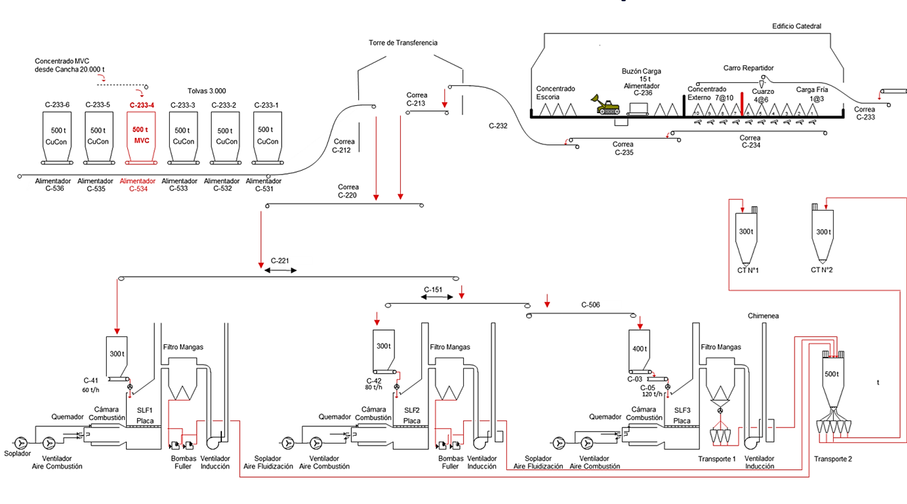
ESQUEMA PREPARACIÓN Y CARGA

